图表 1 主要财务指标
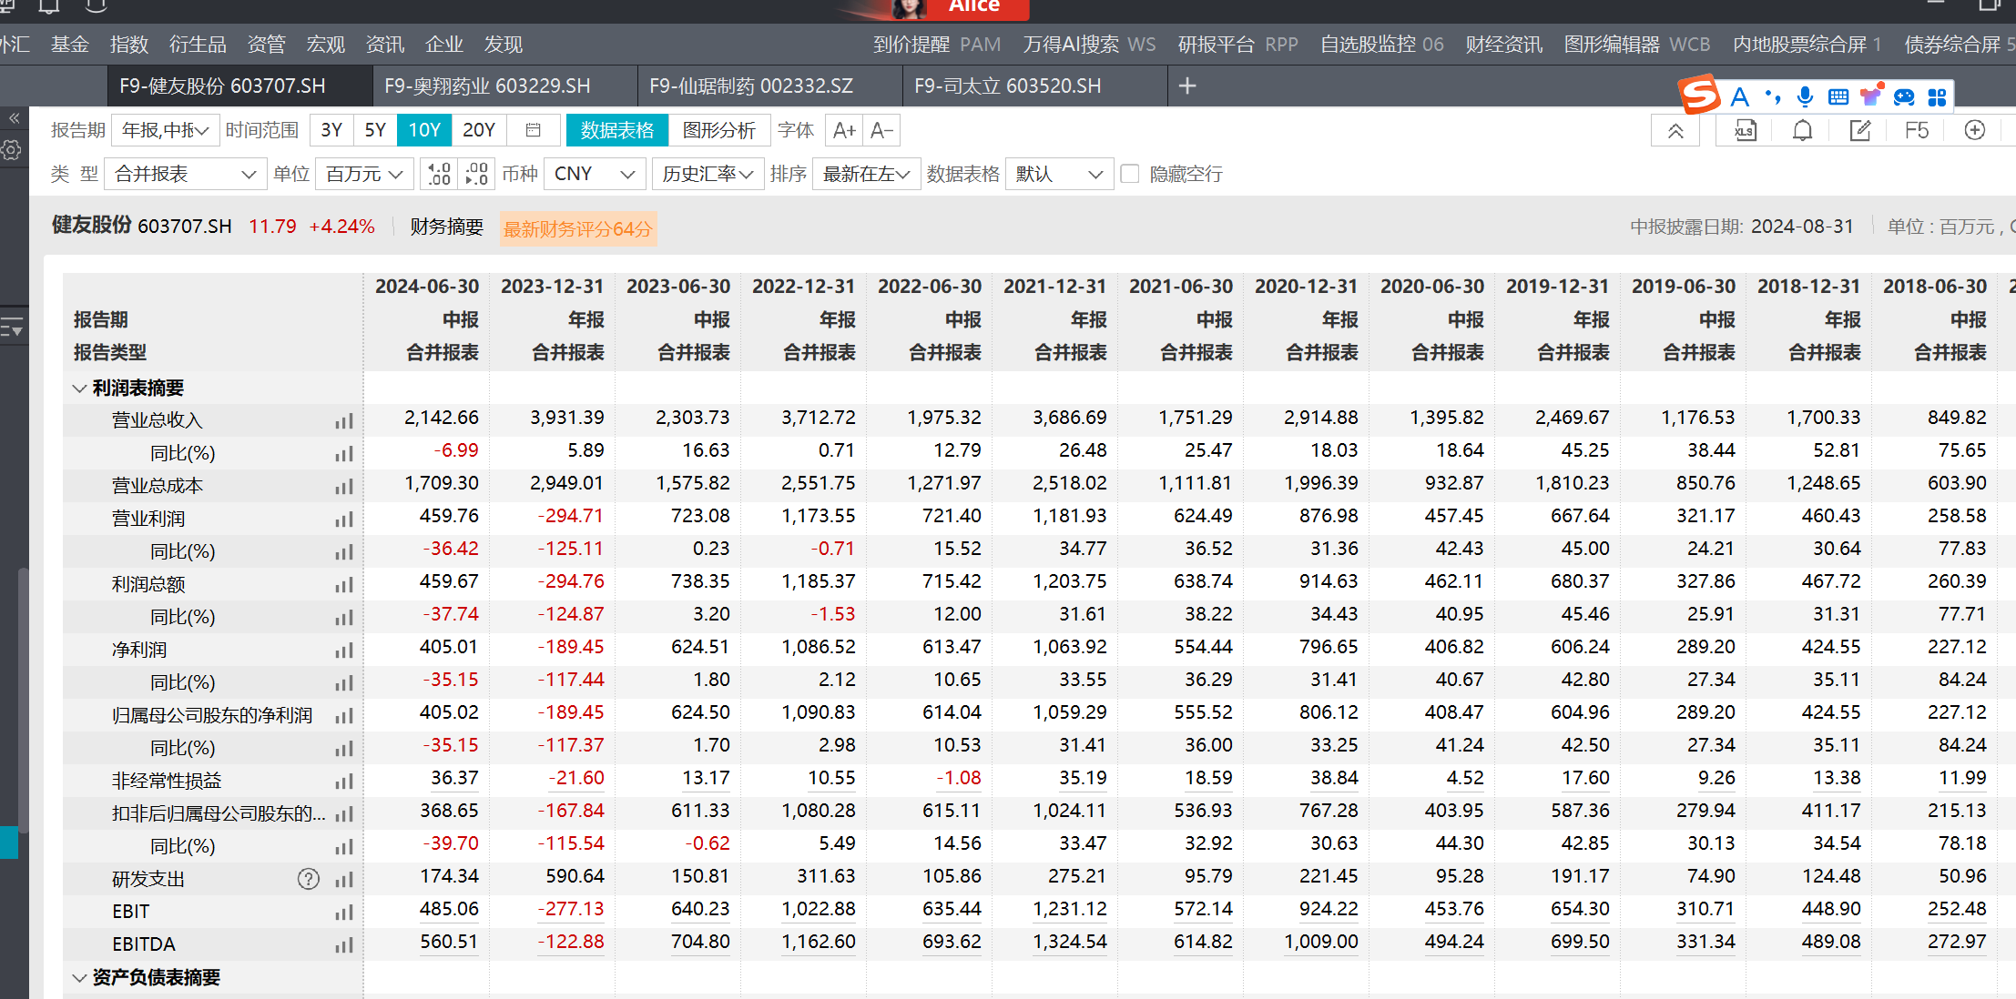
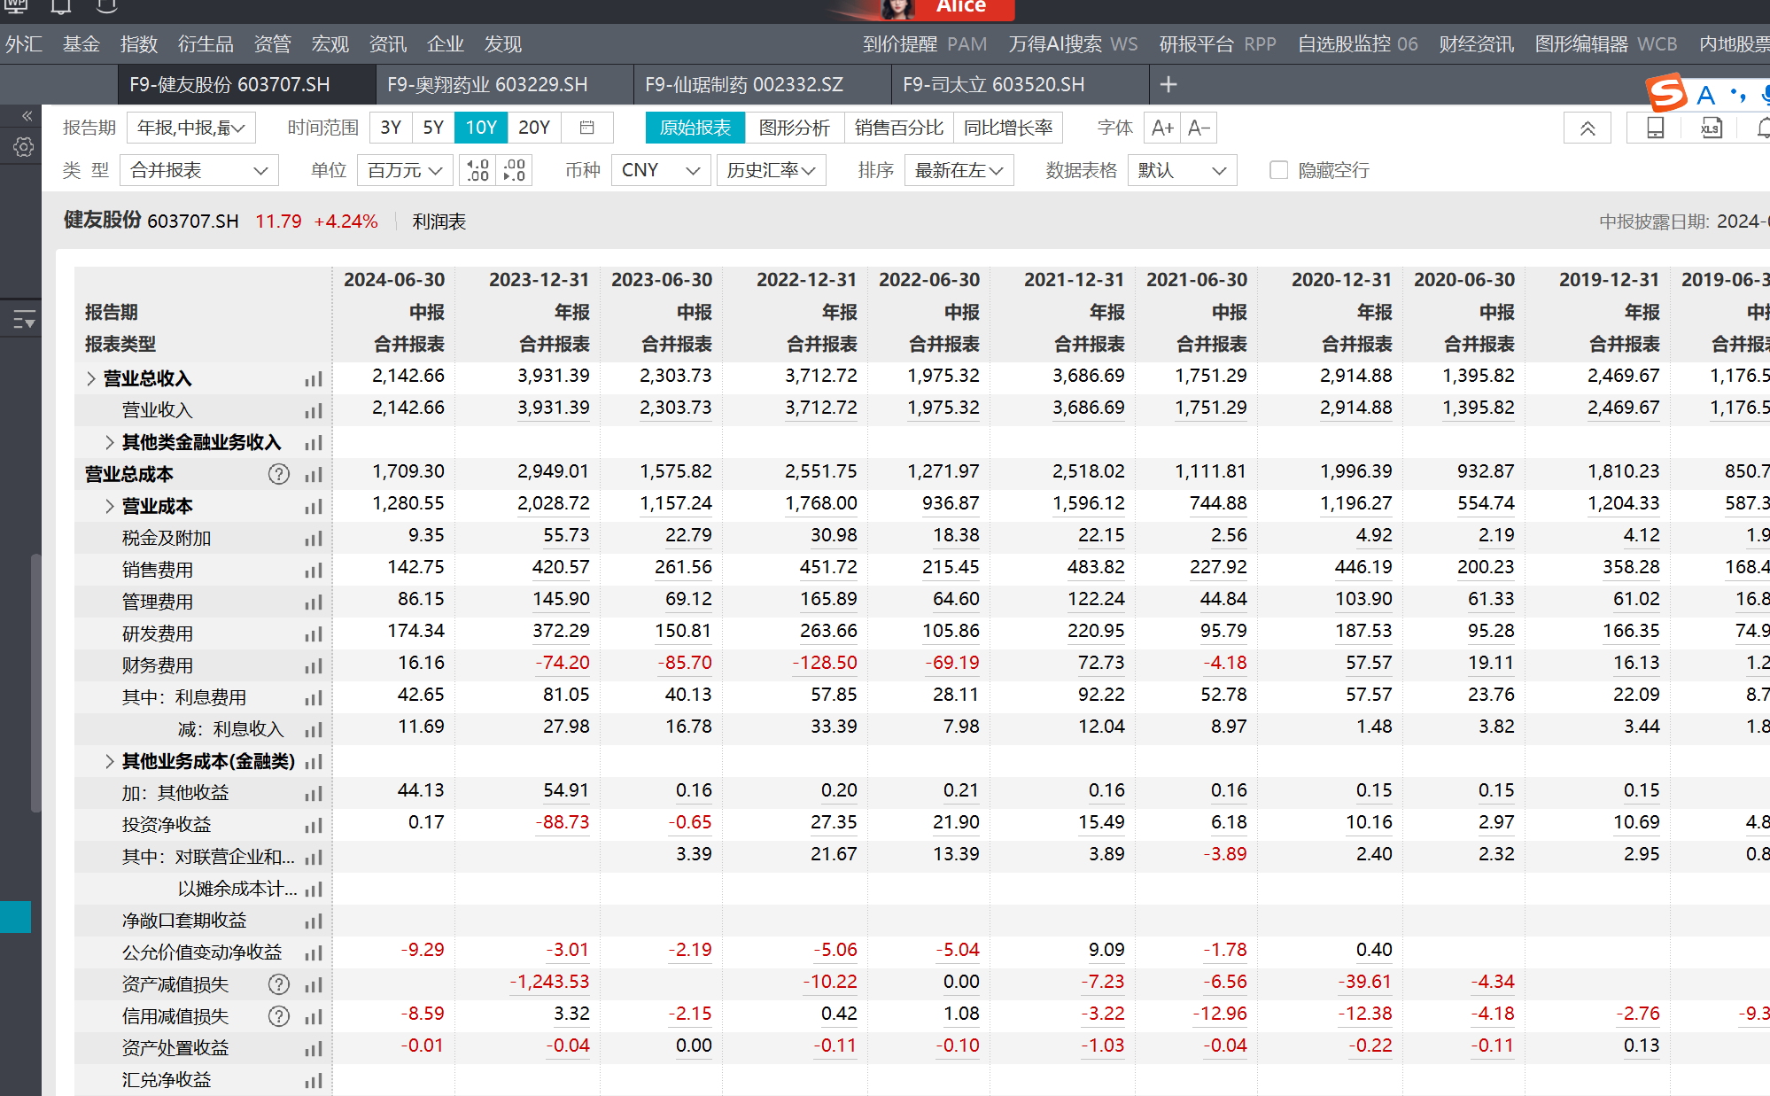
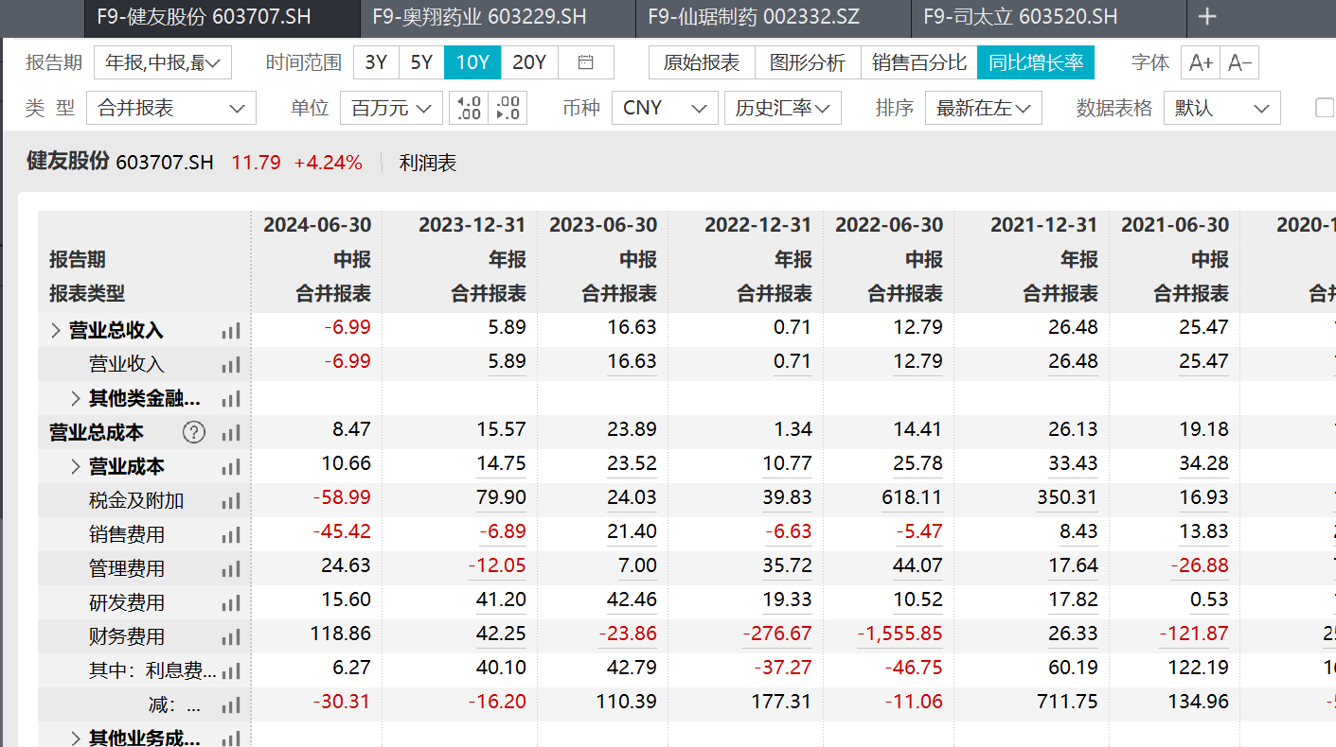
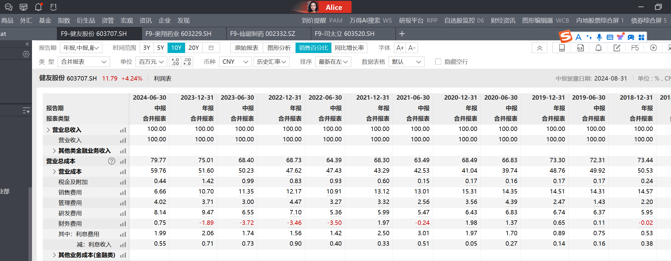
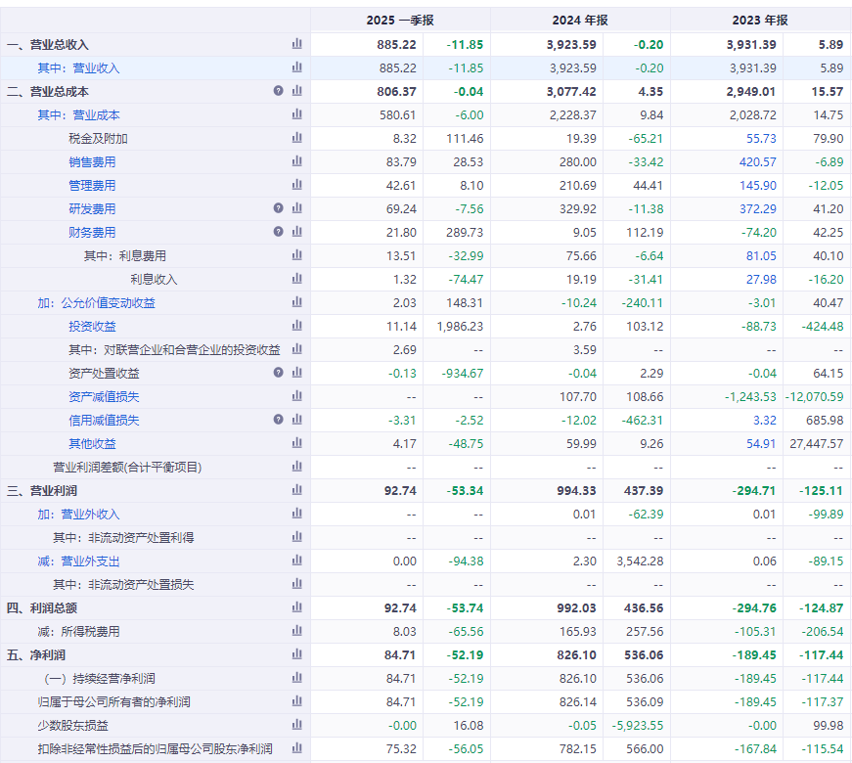
603707.SH
2025-03-31
2026-03-31

 |  | 营业收入 | 营业成本 | 销售费用 | 管理费用 | 研发费用 | 财务费用 | 所得税 | 归母净利润 | 扣非归母 净利润 | 经营现金流
 | 2025Q1 | 885.22 | 580.61 | 83.79 | 42.61 | 69.24 | 21.80 | 8.03 | 84.71 | 75.32 | 164.22
 | 2026Q1 | 928.66 | 628.62 | 98.07 | 70.40 | 32.84 | 40.34 | 8.69 | 89.01 | 56.57 | 510.07
 | 同比增速 | 4.91% | 8.27% | 17.04% | 65.23% | -52.58% | 85.04% | 8.30% | 5.07% | -24.89% | 210.60%

 |  |  |  |  |  | 0.035360382062

图表2-3营业收入和归母净利润
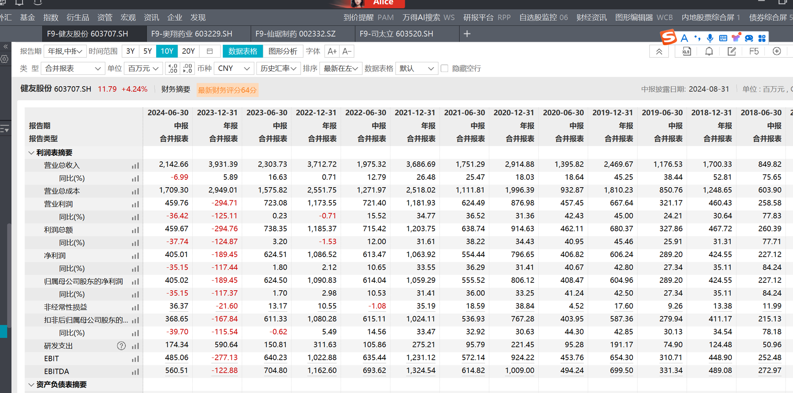
603707.SH |  |  |  |  |  |  |  |  | 2023-12-31 | 2024-12-31 | 2025-12-31 | 2026-03-31
 |  | 2016 | 2017 | 2018 | 2019 | 2020 | 2021 | 2022 | 2023 | 2024 | 2025 | 2026Q1
 | 营业收入 | 581.91 | 1,113 | 1,700 | 2,470 | 2,915 | 3,687 | 3,713 | 3,931 | 3,924 | 3,991 | 929
 | yoy | 24.15% | 91.22% | 52.81% | 45.25% | 18.03% | 26.48% | 0.71% | 5.89% | -0.20% | 1.71% | -76.73%
 | 归母净利润 | 257.24 | 314.22 | 424.55 | 604.96 | 806.12 | 1059.29 | 1090.83 | -189.45 | 826.14 | 581.54 | 89.01
 | yoy | 193.81% | 22.15% | 35.11% | 42.49% | 33.25% | 31.41% | 2.98% | -117.37% | -536.09% | -29.61% | -84.69%

图表6分季度营业收入
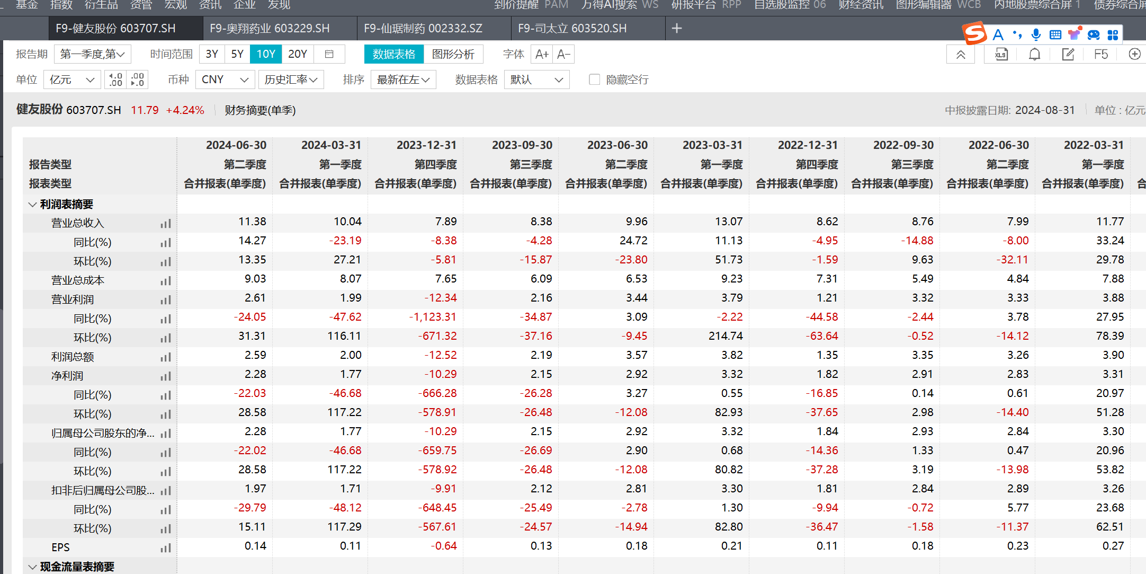
项目 | 2020-1Q | 2020-2Q | 2020-3Q | 2020-4Q | 2021-1Q | 2021-2Q | 2021-3Q | 2021-4Q | 2022-1Q | 2022-2Q | 2022-3Q | 2022-4Q | 2023-1Q | 2023-2Q | 2023-3Q | 2023-4Q | 2024-1Q | 2024-2Q | 2024-3Q | 2024-4Q | 2025-1Q | 2025-2Q | 2025-3Q | 2025-4Q | 2026-1Q
营业收入 | 734.2 | 661.7 | 762.6 | 756.5 | 883.1 | 868.2 | 1,028.8 | 906.6 | 1,176.6 | 798.8 | 875.7 | 861.7 | 1,307.5 | 996.2 | 838.2 | 789.5 | 1,004.3 | 1,138.4 | 945.4 | 835.6 | 885.2 | 886.2 | 887.2 | 888.2 | 889.2
YOY | 20.35% | 16.79% | 17.06% | 17.89% | 20.28% | 31.22% | 34.92% | 19.84% | 33.24% | -8.00% | -14.88% | -4.95% | 11.13% | 24.72% | -4.28% | -8.38% | -23.19% | 14.27% | 12.79% | 5.84% | -11.85% | -22.15% | -6.15% | 6.30% | 0.45%

图表7分季度归母净利润
项目 | 2020-1Q | 2020-2Q | 2020-3Q | 2020-4Q | 2021-1Q | 2021-2Q | 2021-3Q | 2021-4Q | 2022-1Q | 2022-2Q | 2022-3Q | 2022-4Q | 2023-1Q | 2023-2Q | 2023-3Q | 2023-4Q | 2024-1Q | 2024-2Q | 2024-3Q | 2024-4Q | 2025-1Q | 2025-2Q | 2025-3Q | 2025-4Q | 2026-1Q
归母净利润 | 204.4 | 204.1 | 204.7 | 193.0 | 272.9 | 282.6 | 289.2 | 214.6 | 330.1 | 283.9 | 293.0 | 183.8 | 332.3 | 292.2 | 214.8 | -1,028.8 | 177.2 | 227.8 | 200.8 | 220.4 | 84.7 | 85.7 | 86.7 | 87.7 | 88.7
YOY | 37.29% | 45.42% | 28.44% | 23.39% | 33.51% | 38.49% | 41.30% | 11.19% | 20.96% | 0.47% | 1.32% | -14.36% | 0.68% | 2.90% | -26.69% | -659.75% | -46.68% | -22.02% | -6.53% | 121.42% | -52.19% | -62.38% | -56.81% | -60.20% | 4.72%
扣非归母净利润 | 203.42 | 200.53 | 186.61 | 176.71 | 263.67 | 273.26 | 286.51 | 200.66 | 326.09 | 289.02 | 284.46 | 180.71 | 330.34 | 280.99 | 211.96 | -991.13 | 171.38 | 197.28 | 179.55 | 233.94 | 75.32 | 76.32 | 77.32 | 78.32 | 79.32
YOY | 40.81% | 48.02% | 18.82% | 17.52% | 29.61% | 36.27% | 53.53% | 13.55% | 23.67% | 5.77% | -0.72% | -9.94% | 1.30% | -2.78% | -25.49% | -648.45% | -48.12% | -29.79% | -15.29% | 123.60% | -56.05% | -61.31% | -56.94% | -66.52% | 5.31%

图表10研发费用
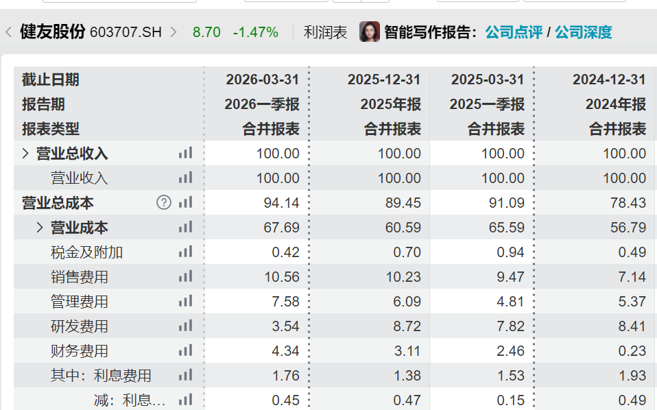
 | 2016 | 2017 | 2018 | 2019 | 2020 | 2021 | 2022 | 2023 | 2024 | 2025 | 26Q1 | 2025-1Q
研发费用 | 49.05 | 77.19 | 101.18 | 166.35 | 187.53 | 220.95 | 263.66 | 372.29 | 329.92 | 348.13 | 32.84 | 69.24
研发费用率 | 8.43% | 6.94% | 5.95% | 6.74% | 6.43% | 5.99% | 7.10% | 9.47% | 8.41% | 8.72% | 3.54%
 |  |  |  |  |  |  |  |  | -11.38% | 0.055195198836 | 0.31%
 |  |  |  |  |  |  |  |  | -1.06%

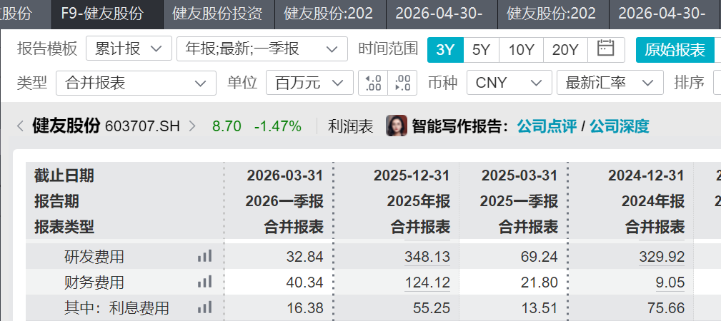
 |  |  |  |  |  |  |  |  | 2023-1Q
 |  |  |  |  |  |  |  |  | 1307.4826316
 |  |  |  |  |  |  |  | 研发费用 | 67.64486012
 |  |  |  |  |  |  |  | 研发费用率 | 0.051736717939

 |  | 项目 | 2022-4Q | 2023-1Q | 2023-2Q | 2023-3Q | 2023-4Q | 2024-1Q | 2024-2Q | 2024-3Q | 2024-4Q | 2025-1Q | 2025-2Q | 2025-3Q | 2025-4Q | 2026-1Q
 |  | 营业收入 | 861.72 | 1,307.48 | 996.25 | 838.19 | 789.47 | 1,004.27 | 1,138.39 | 945.35 | 835.58 | 885.22 | 886.22 | 887.22 | 888.22 | 889.22
 |  | 研发费用 | 102.14 | 67.64 | 83.17 | 61.99 | 159.49 | 74.90 | 99.43 | 41.89 | 113.69 | 69.24 | 70.24 | 71.24 | 72.24 | 73.24 | -7.56% | -39.10%
 |  | 研发费用率 | 11.85% | 5.17% | 8.35% | 7.40% | 20.20% | 7.46% | 8.73% | 4.43% | 13.61% | 7.82% | 7.93% | 8.03% | 8.13% | 8.24% | 0.36% | -5.78%

图表11期间费用率
 |  |  | 2016 | 2017 | 2018 | 2019 | 2020 | 2021 | 2022 | 2023 | 2024 | 2025 | 26Q1 | 25Q1 | Q1YOY | 25YOY%
 |  | 销售费用率 | 1.71% | 4.22% | 14.57% | 14.51% | 15.31% | 13.12% | 12.17% | 10.70% | 7.14% | 10.23% | 10.56% | 9.47% | 1.09% | 3.09%
 |  | 管理费用率 | 6.15% | 4.11% | 5.95% | 6.74% | 6.43% | 3.32% | 4.47% | 3.71% | 5.37% | 6.09% | 7.58% | 4.81% | 2.77% | 0.72%
 |  | 财务费用率 | 0.07% | -0.39% | -0.02% | 0.65% | 1.98% | 1.97% | -3.46% | -1.89% | 0.23% | 3.11% | 4.34% | 2.46% | 1.88% | 2.88%
 |  | 期间费用率 | 7.93% | 7.95% | 20.50% | 21.90% | 23.72% | 18.41% | 13.18% | 12.52% | 12.74% | 19.43% | 22.48% | 16.74% | 5.74% | 6.69%
 |  |  |  |  |  |  |  |  |  |  | -3.56%
 |  |  |  |  |  |  |  |  |  |  | 1.66%
 |  |  |  |  |  |  |  |  |  |  | 2.12%
 |  |  |  |  |  |  |  |  |  |  | 0.22%

分季度三项费用率
 | 2020-1Q | 2020-2Q | 2020-3Q | 2020-4Q | 2021-1Q | 2021-2Q | 2021-3Q | 2021-4Q | 2022-1Q | 2022-2Q | 2022-3Q | 2022-4Q | 2023-1Q | 2023-2Q | 2023-3Q | 2023-4Q | 2024-1Q | 2024-2Q | 2024-3Q | 2024-4Q
销售费用率 | 10.35% | 18.78% | 18.07% | 14.30% | 13.67% | 12.35% | 13.69% | 12.69% | 8.66% | 14.22% | 15.43% | 11.74% | 9.24% | 14.12% | 5.63% | 14.17% | 6.49% | 6.81% | 5.39% | 10.33%
管理费用率 | 5.70% | 2.94% | 2.28% | 3.33% | 3.06% | 2.05% | 2.50% | 5.70% | 2.66% | 4.17% | 4.38% | 7.31% | 2.49% | 3.67% | 4.31% | 5.15% | 3.92% | 4.11% | 3.71% | 10.71%
财务费用率 | 1.34% | 1.40% | 2.26% | 2.81% | 1.23% | -1.73% | 0.81% | 7.57% | 0.86% | -9.92% | -11.95% | 5.26% | 3.29% | -12.92% | 2.46% | -1.16% | 0.56% | 0.93% | 6.00% | -7.64%
期间费用率 | 17.39% | 23.12% | 22.61% | 20.44% | 17.96% | 12.67% | 17.00% | 25.95% | 12.17% | 8.47% | 7.85% | 24.31% | 15.02% | 4.88% | 12.40% | 18.16% | 10.97% | 11.85% | 15.10% | 13.40%

毛利率
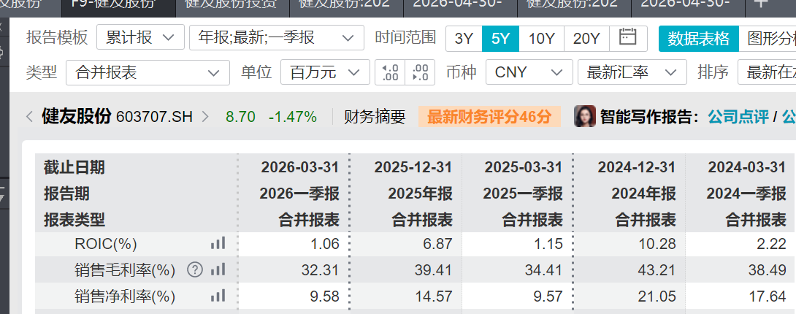
2024 | 2025 | 2026Q1 | 2025Q1 | yOY2025 | YOY26Q1
43.21% | 39.41% | 32.31% | 34.41% | -3.80% | -2.10%

